SISTEMA_PUESTATIERRA
 | REPORTE FOTOGRÁFICO - Sistema de Puesta a Tierra
Nombre de la Estacion: | 3521 MACAS
Nombre de Localidad: | SANTA ROSA DE QUIVES
Fecha: | 05/05/2026 - 05/05/2026
Direccion: | CARRETERA A CANTA KM 48
ID site: | 708795
CRQ: | CRQ000000063381
Sticker Año mantenimiento |  |  | Letrero de Localidad beneficiaria o GPS
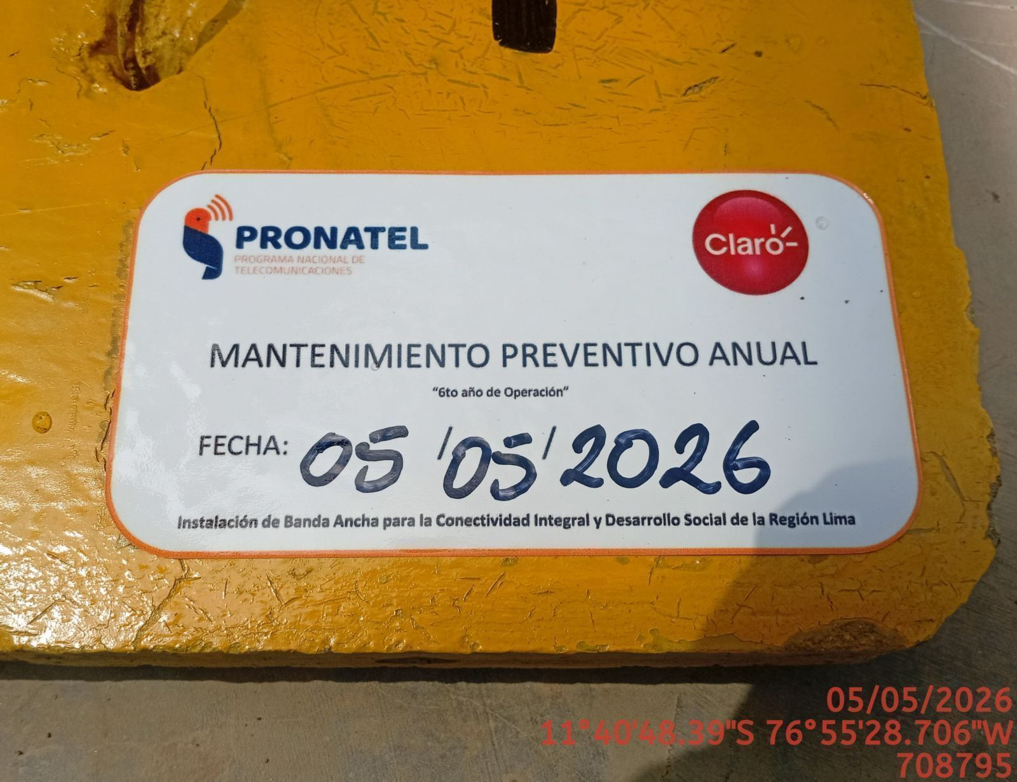 |  |  | 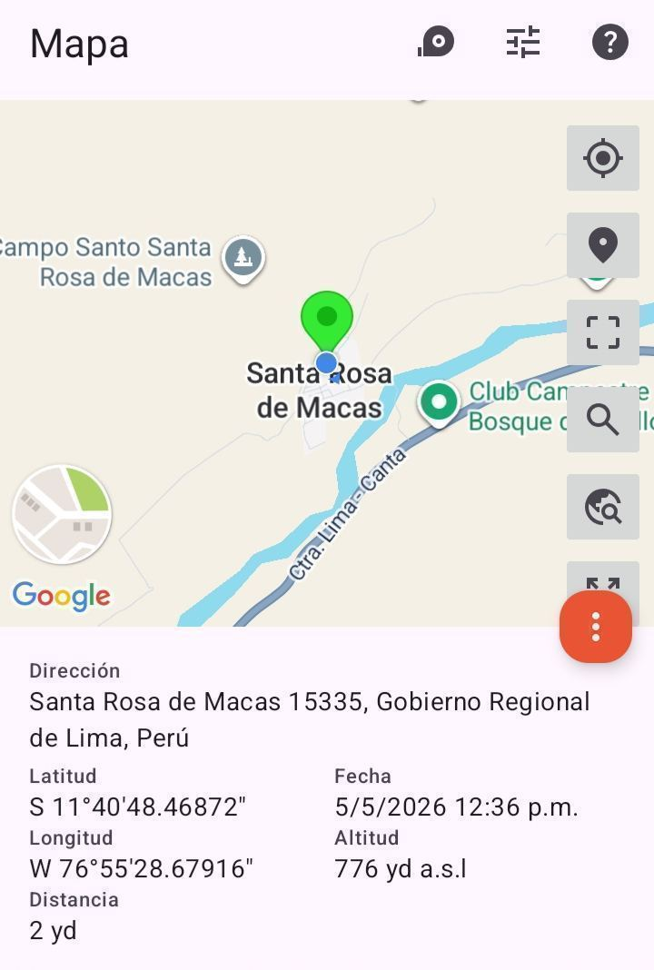

INSPECCIÓN VISUAL
ANTES |  | DURANTE |  | DESPUES
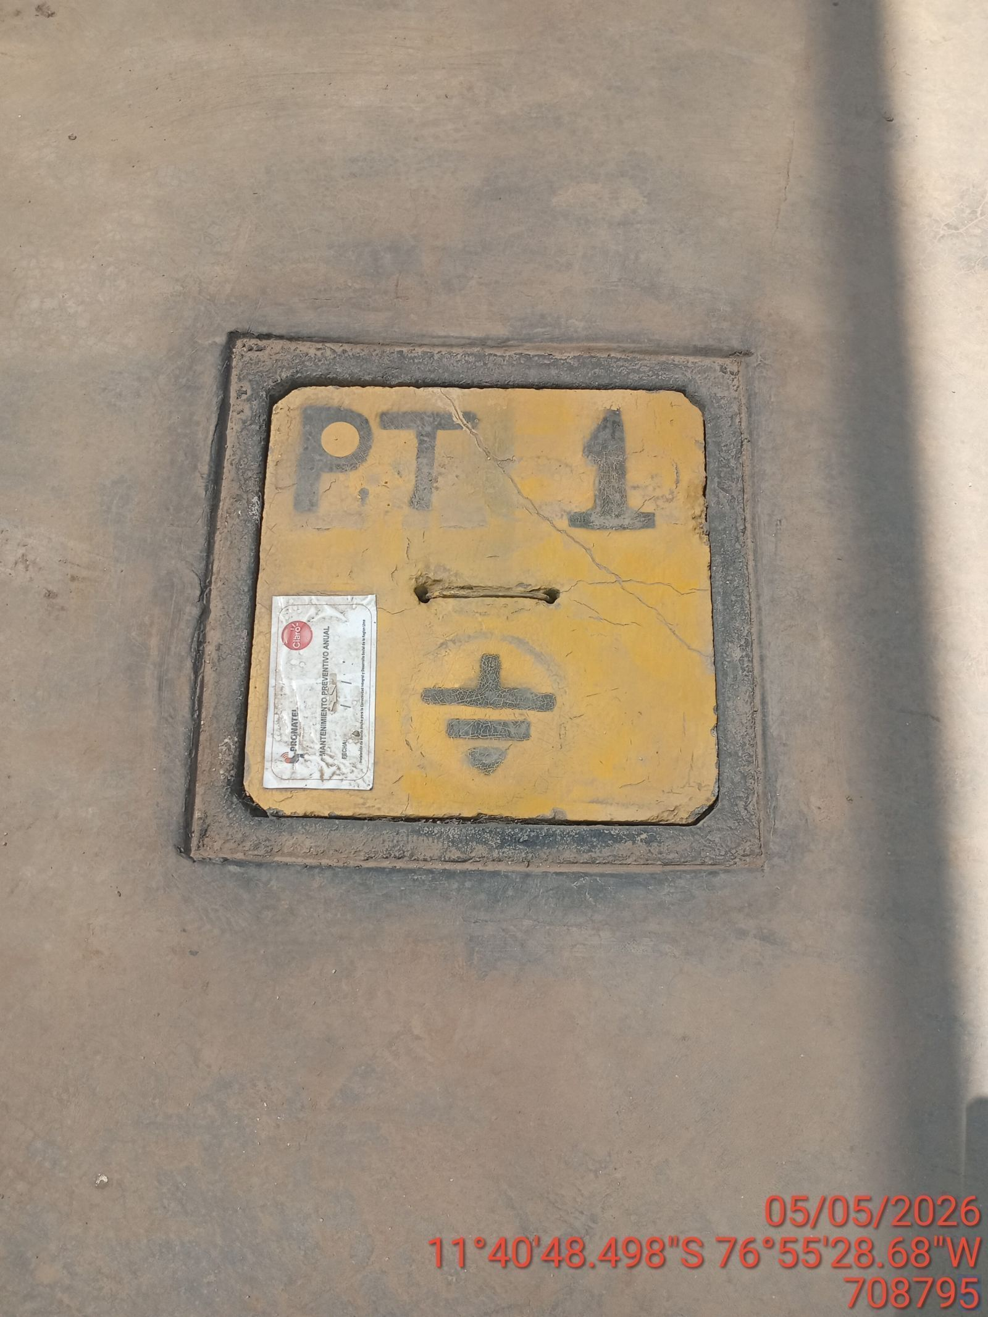 |  | 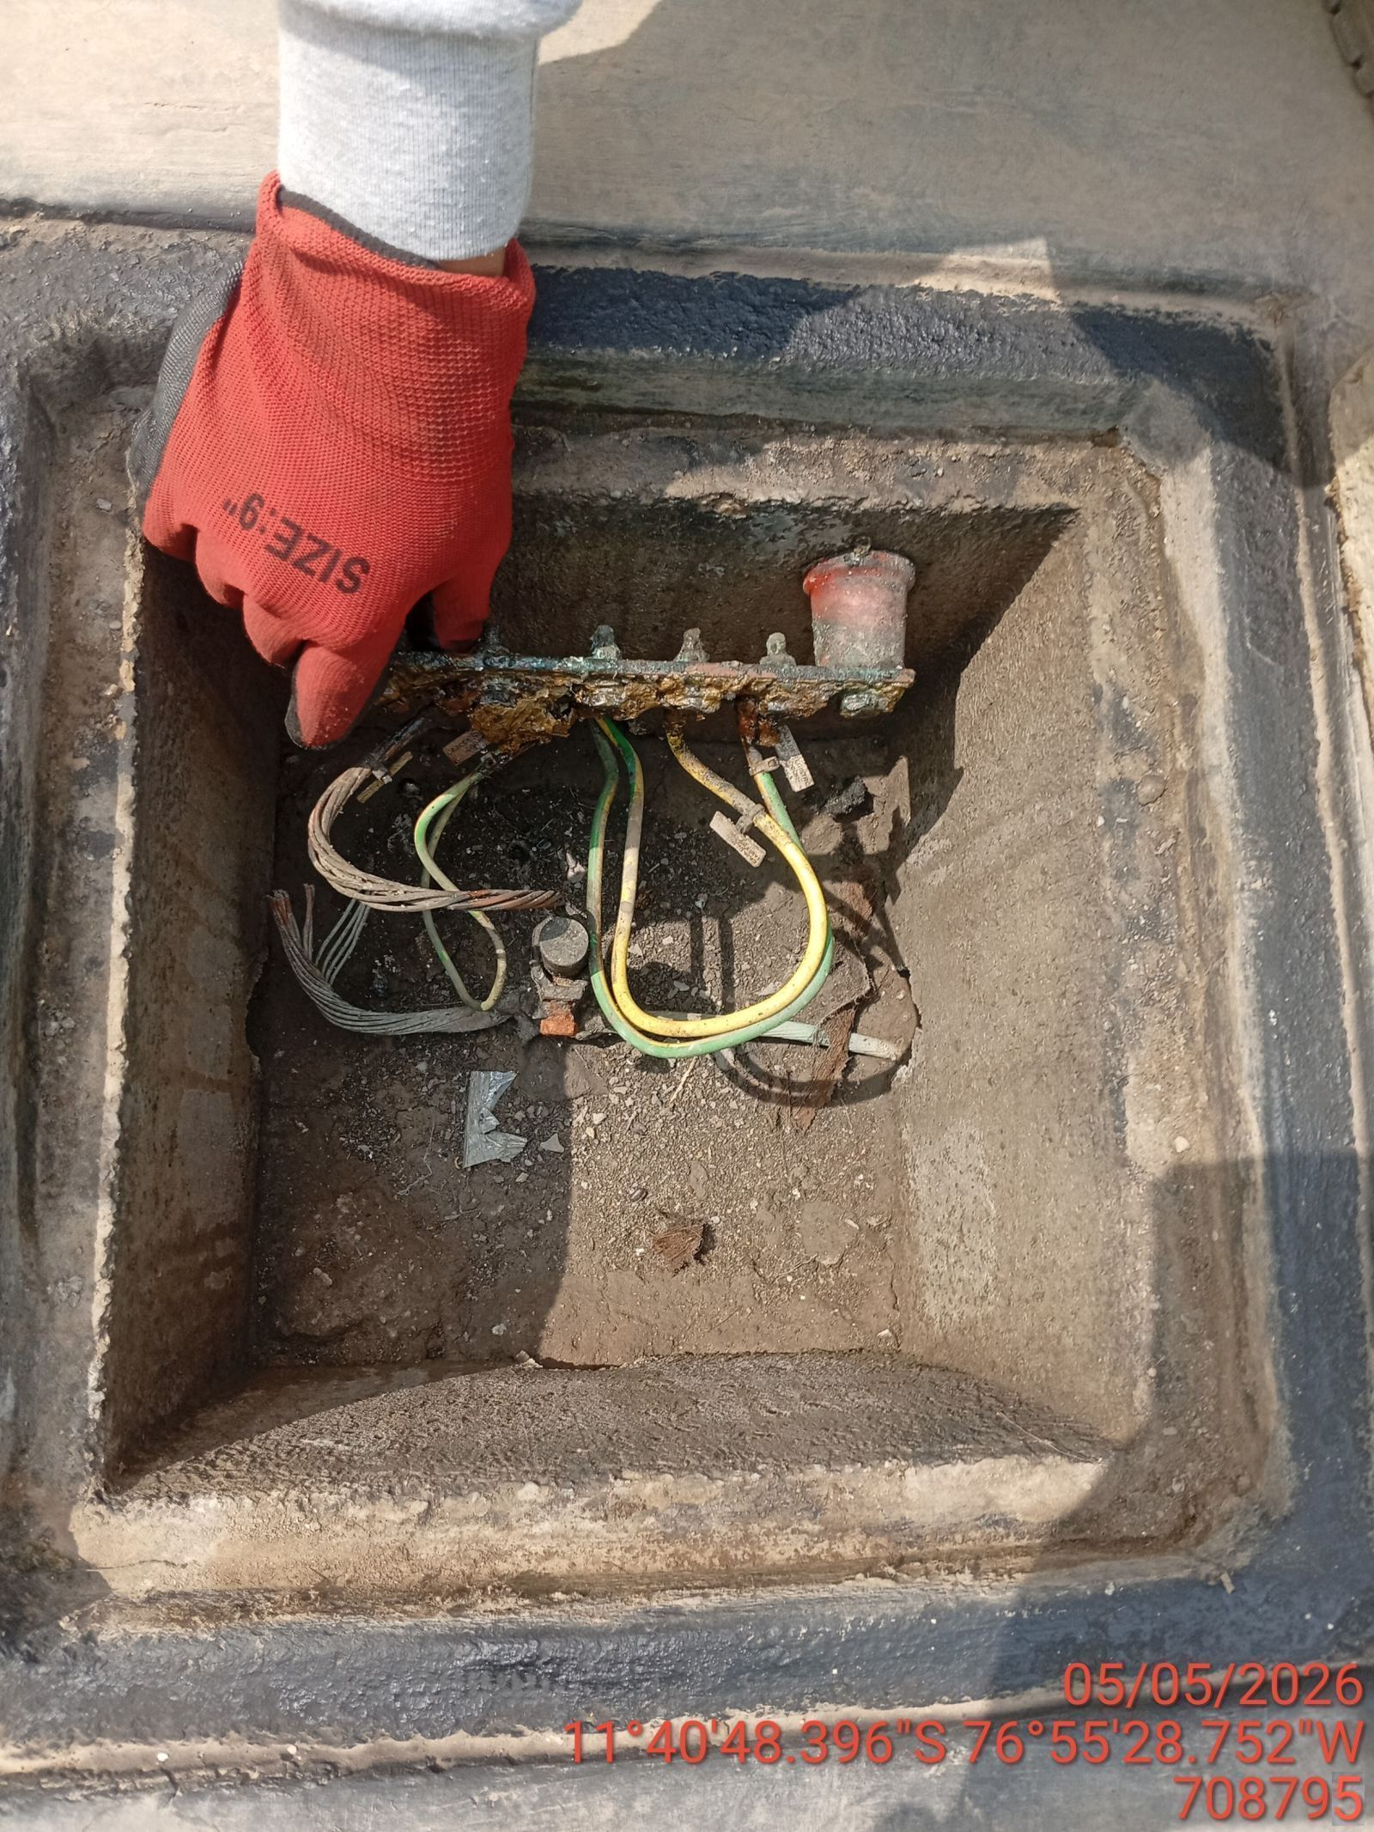 |  | 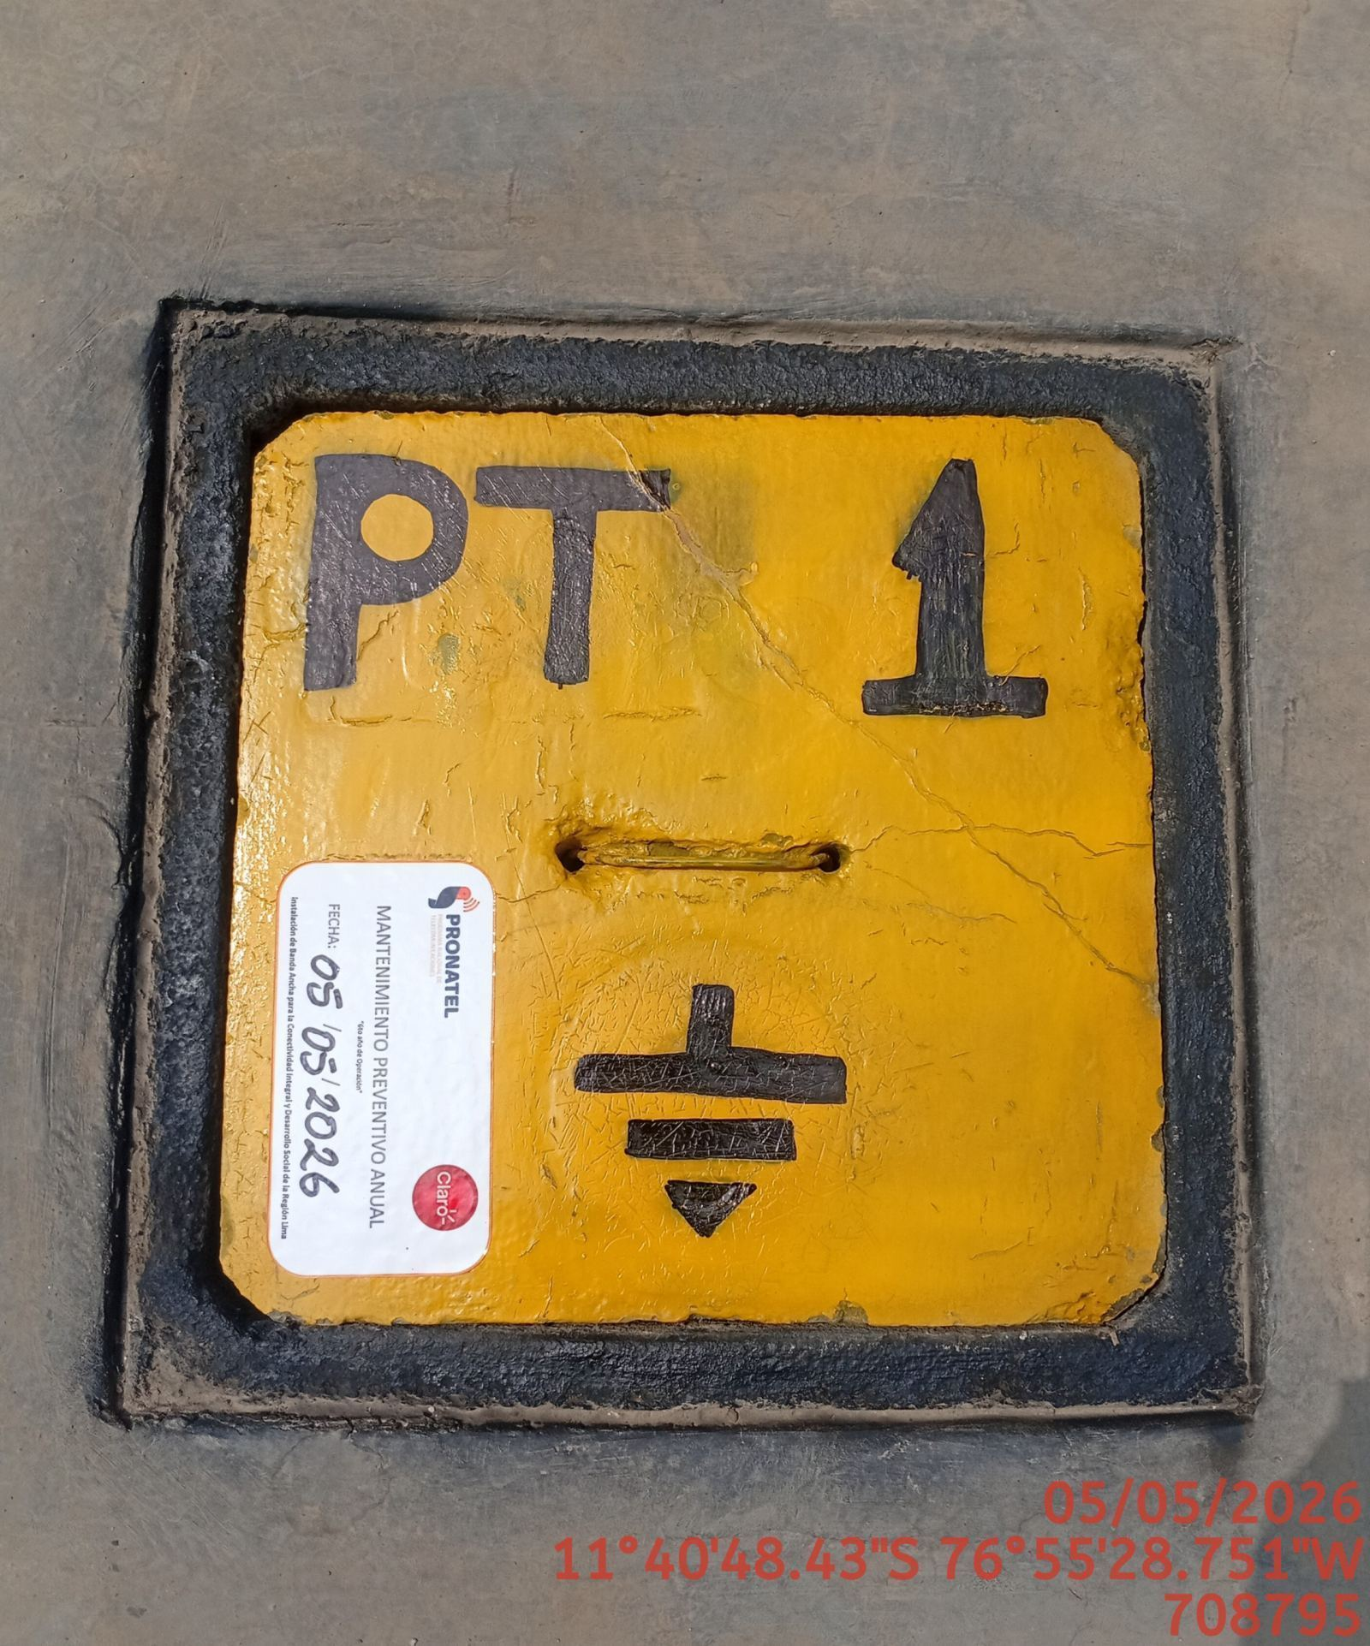

LIMPIEZA TÉCNICA DE COMPONENTES
ANTES |  | DURANTE |  | DESPUES
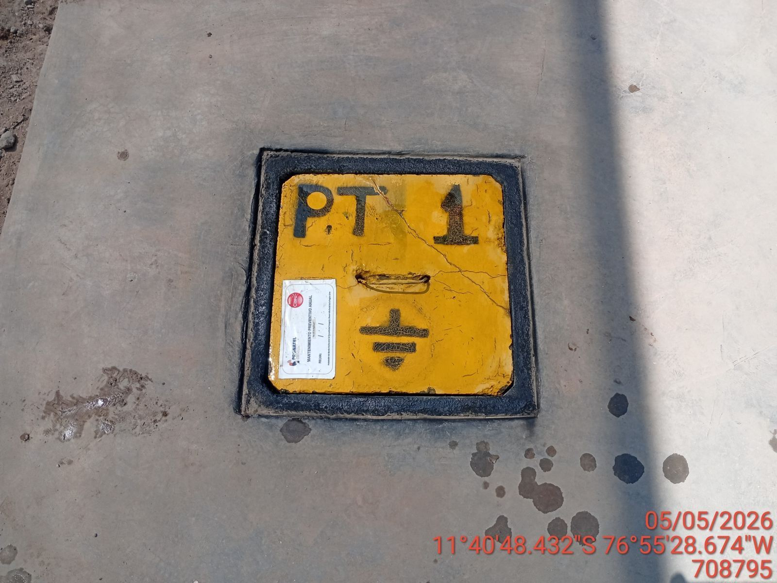 |  | 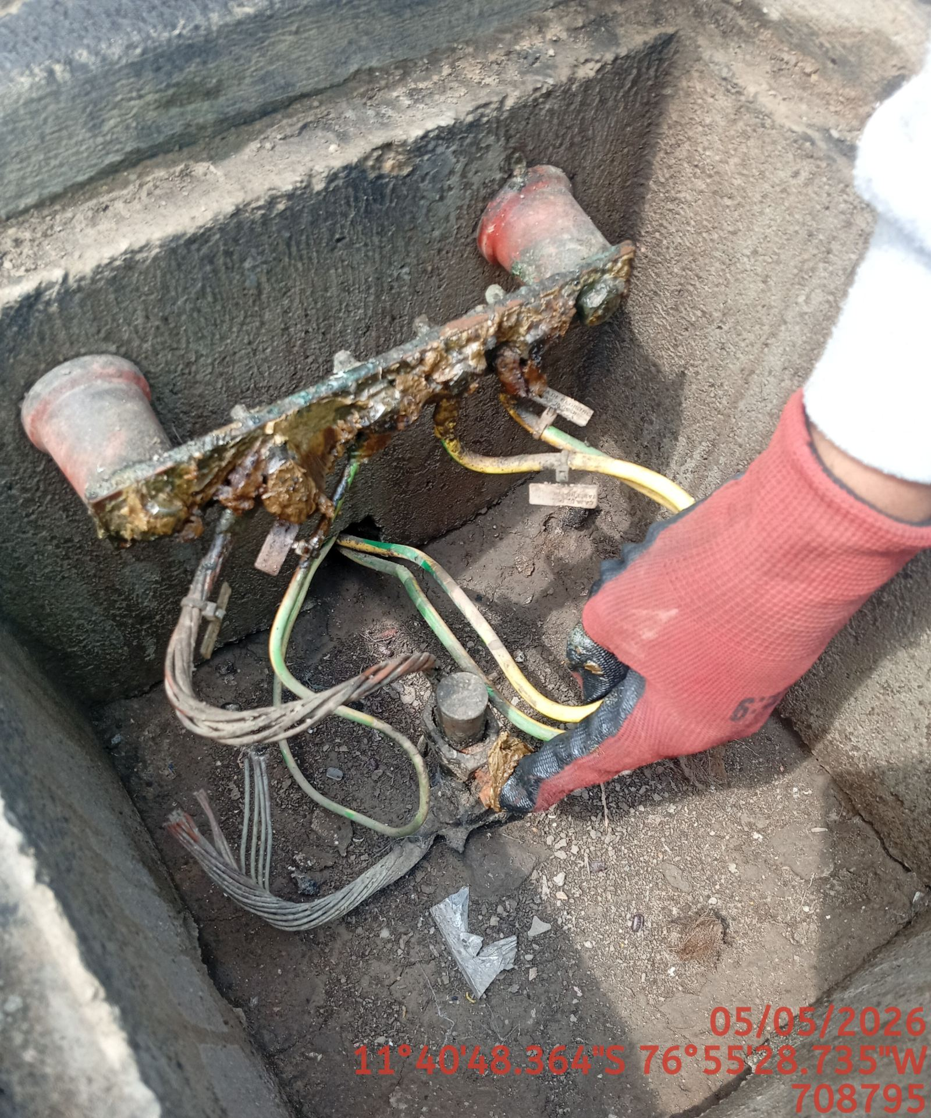 |  | 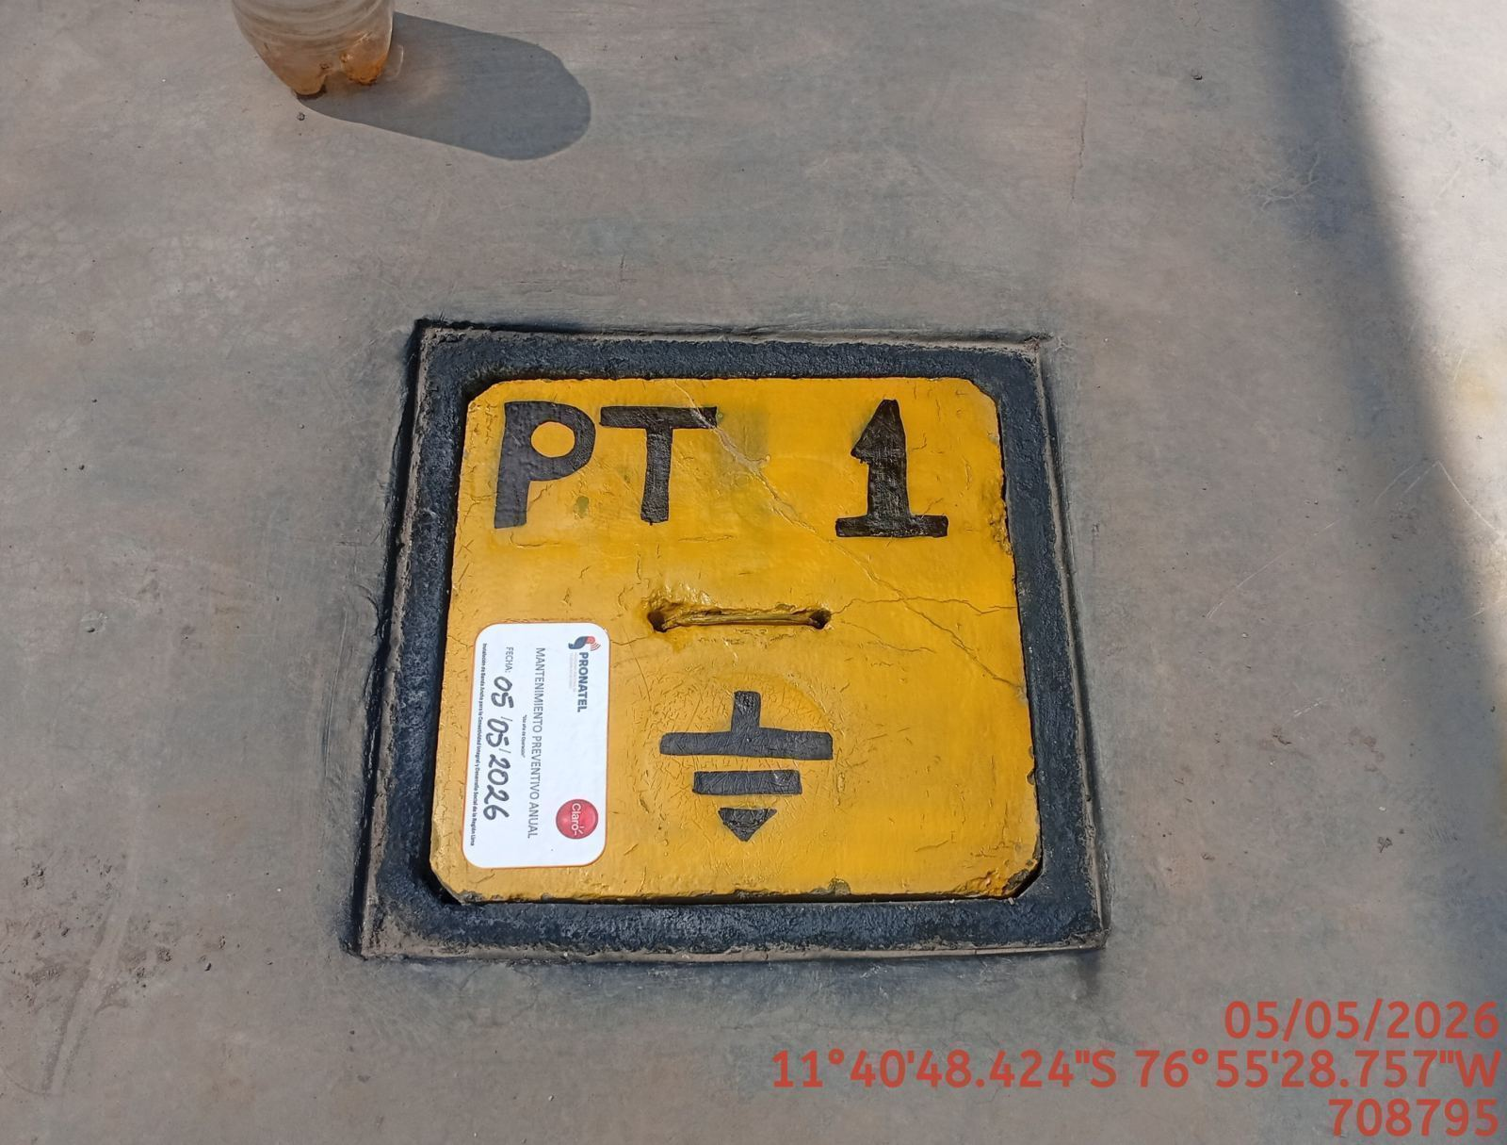

AJUSTE DE CONEXIONADO Y ACTUALIZACION DE SEÑALIZADO
ANTES |  | DURANTE |  | DESPUES
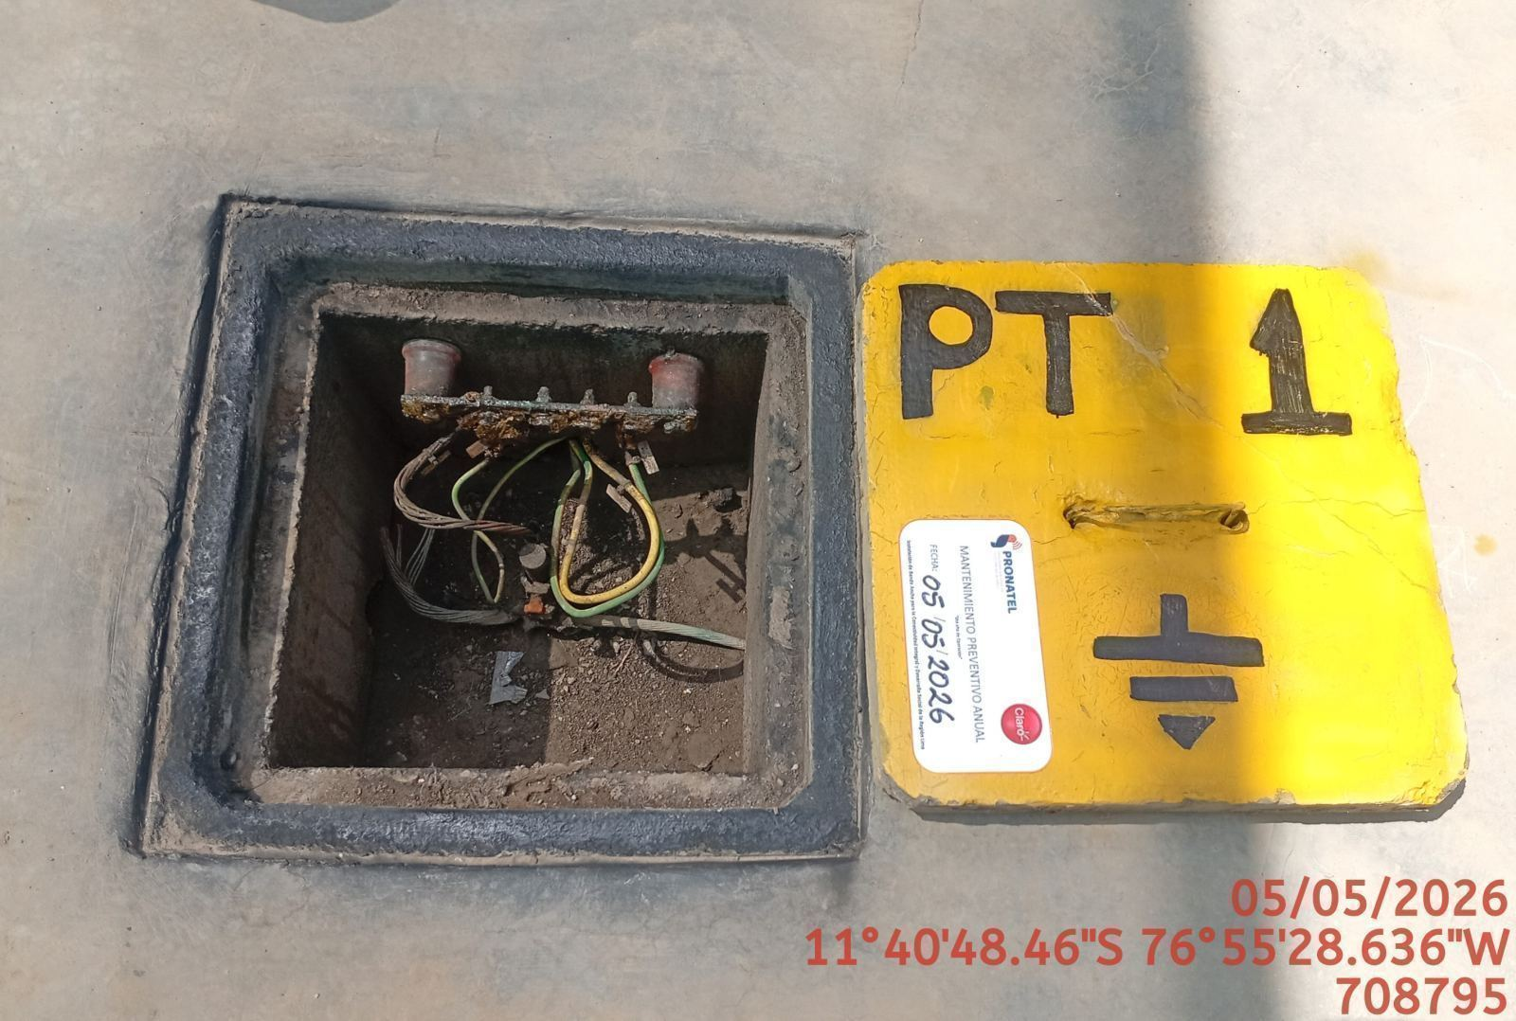 |  | 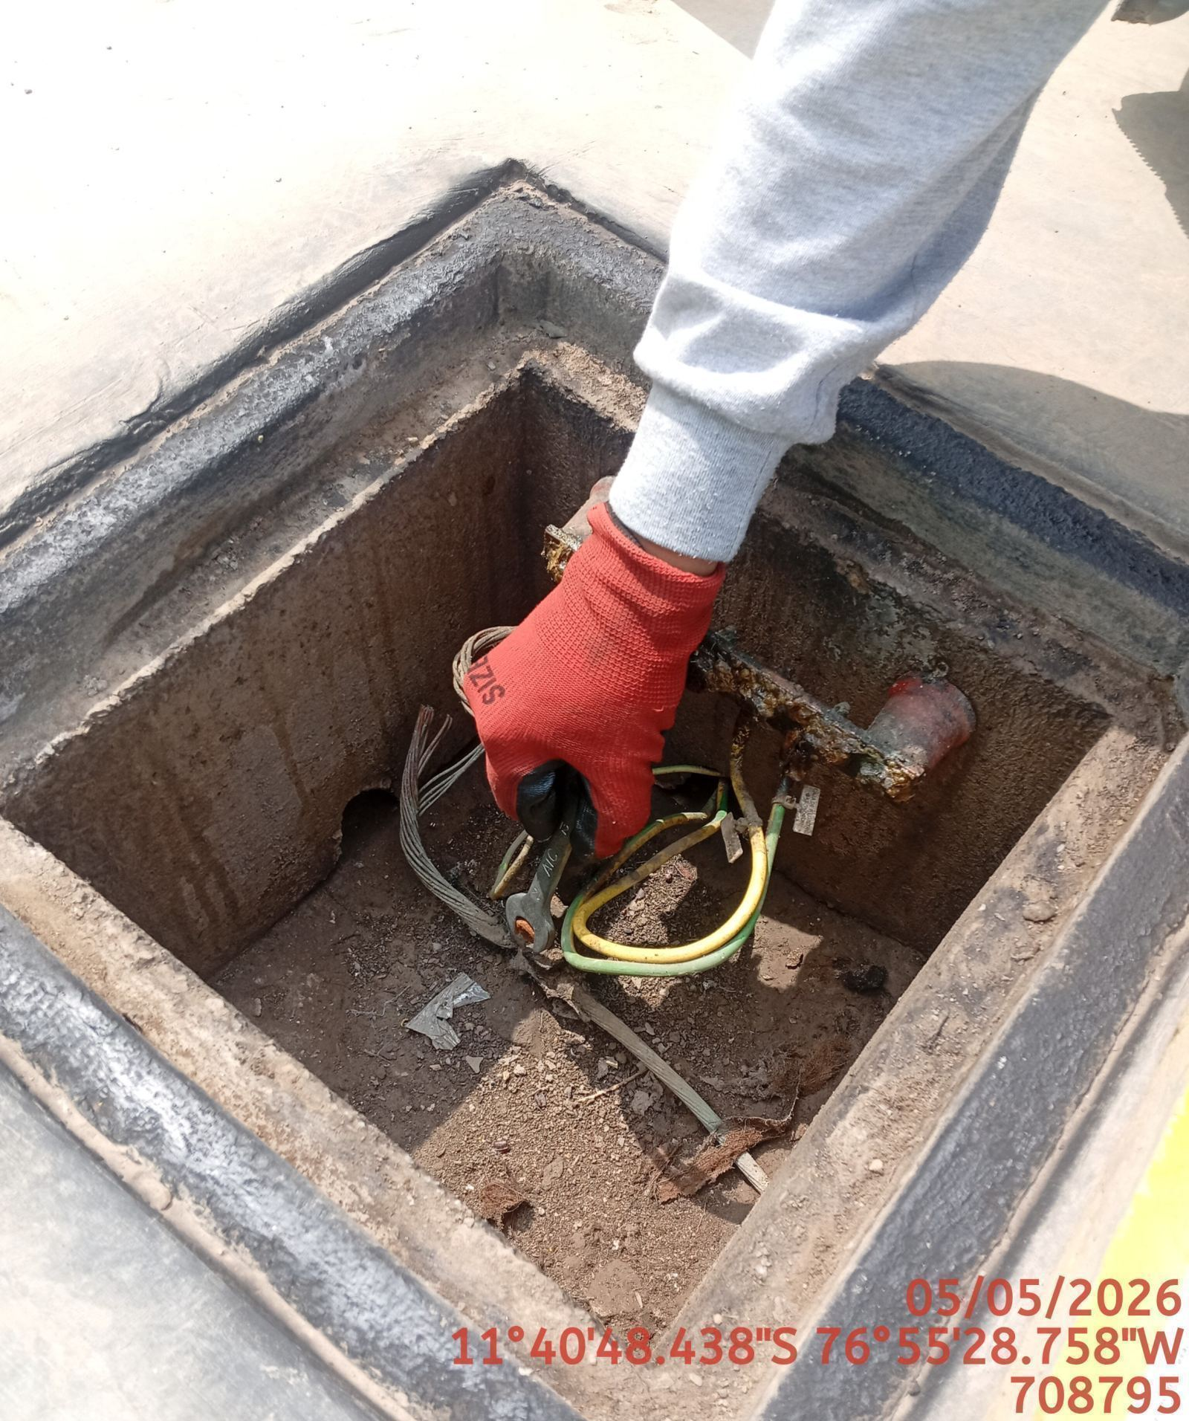 |  | 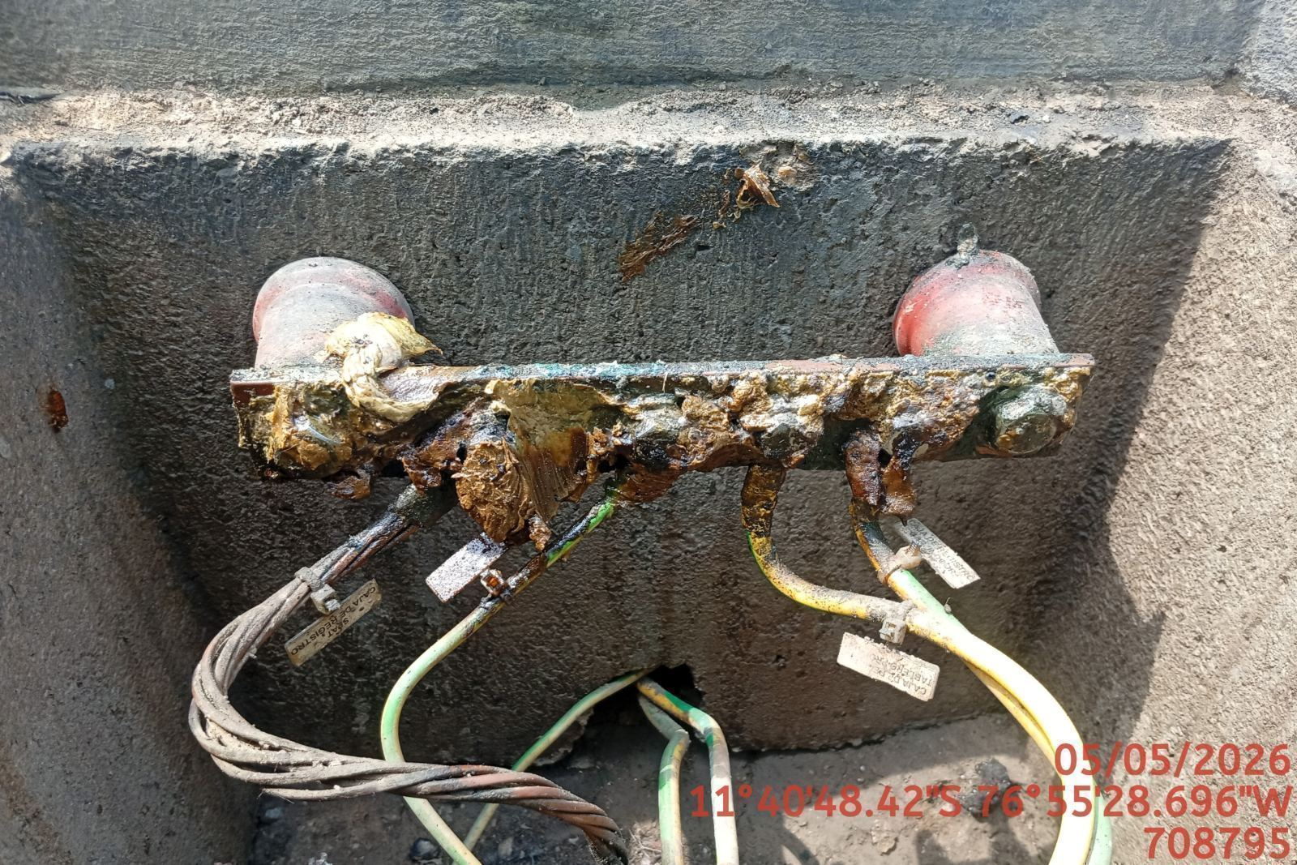

MEDICIÓN Y MEJORAMIENTO DE LA RESISTIVIDAD DEL SPAT
ANTES |  | DURANTE |  | DESPUES
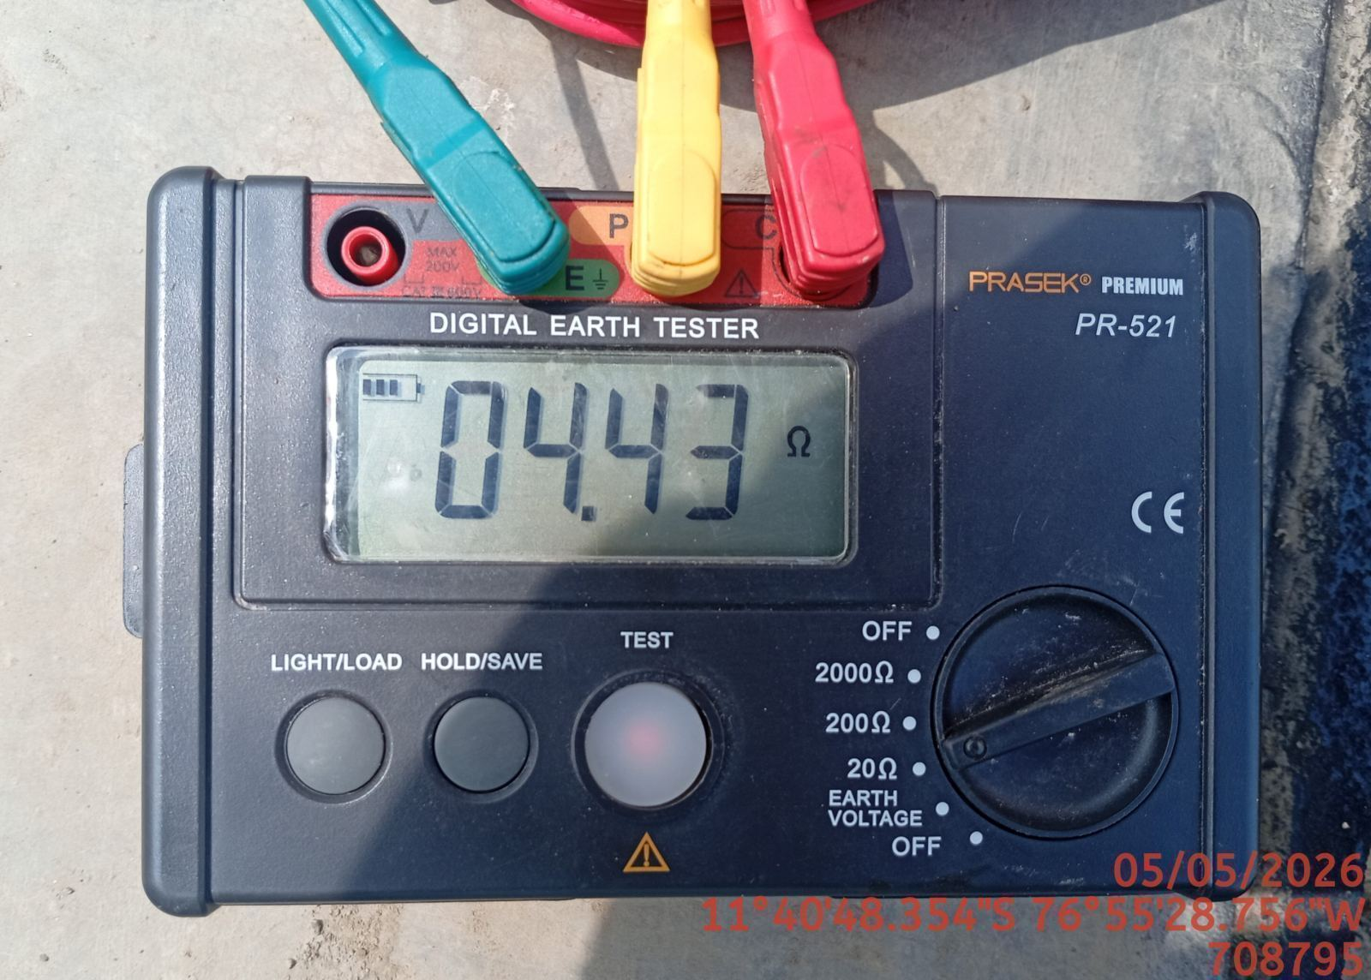 |  | 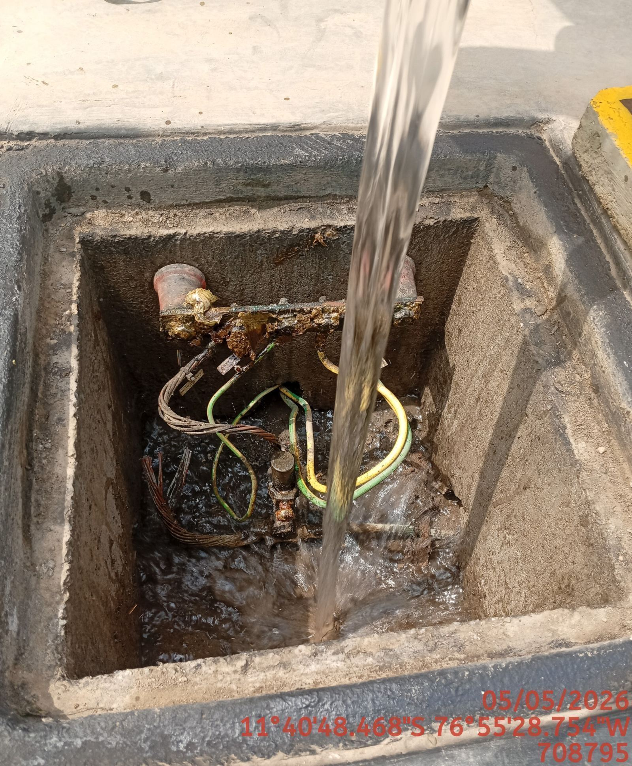 |  | 